Trang_bìa
Posts and Telecommunications Institute of Technology |  |  |  |  |  |  | Thiết kế |  | Tài liệu phát triển |  | Tên hệ thống |  |  | Electronic store |  |  |  | Người tạo |  | TQ.Long | Ngày tạo |  | 13/10/2023
 |  |  |  |  |  |  |  |  |  |  |  |  |  |  |  |  |  | Người cập nhật |  |  | Ngày cập nhật
 |  |  |  |  |  |  |  |  |  |  | Màn hình (ID) |  |  | Add product |  | Màn hình (Tên) |  | Thêm sản phẩm mới

 | QUAN LY SINH VIEN Tài liệu phát triển hệ thống

 | Version 1.0

 |  |  |  |  |  |  |  |  |  | 1. Mục đích |  |  |  | 7. Giao diện màn hình
 |  |  |  |  |  |  |  |  |  | 2. Giới hạn hoạt động |  |  |  | 8. Danh sách hạng mục
 |  |  |  |  |  |  |  |  |  | 3. Giới hạn hệ thống |  |  |  | 9. Khái quát chức năng
 |  |  |  |  |  |  |  |  |  | 4. Chức năng liên quan |  |  |  | 10. Xử lý chi tiết
 |  |  |  |  |  |  |  |  |  | 5. Không bao gồm
 |  |  |  |  |  |  |  |  |  | 6. Sơ đồ

Posts and Telecommunications Institute of Technology |  |  |  |  |  |  | Thiết kế |  | Tài liệu phát triển |  | Tên hệ thống |  |  | Tìm kiếm việc và người giúp việc |  |  |  | Người tạo |  | TQ.Long | Ngày tạo |  | 13/10/2023
 |  |  |  |  |  |  |  |  |  |  |  |  |  |  |  |  |  | Người cập nhật |  |  | Ngày cập nhật
 |  |  |  |  |  |  |  |  |  |  | Màn hình (ID) |  |  | Add product |  | Màn hình (Tên) |  | Thêm sản phẩm mới

 | Lịch sử chỉnh sửa

 | Ver |  | Ngày cập nhật |  |  | Nội dung cập nhật |  |  |  |  |  |  |  | Người cập nhật
 |  |  |  |  |  |  |  |  |  |  |  |  |  |  | Ngày duyệt |  | Người duyệt |  | Ngày duyệt |  |  | Người duyệt
 | 1 |  | 2018-01-10 |  |  | Tạo mới |  |  |  |  |  |  |  | TQ.Long

 | 2 |  | 2018-05-10 |  |  | Update (6) (7) (8) (9) (10) |  |  |  |  |  |  |  | TQ.Long

Posts and Telecommunications Institute of Technology |  |  |  |  |  |  | Thiết kế |  | Tài liệu phát triển |  | Tên hệ thống |  |  | Electronic store |  |  |  | Người tạo |  | TQ.Long | Ngày tạo |  | 13/10/2023
 |  |  |  |  |  |  |  |  |  |  |  |  |  |  |  |  |  | Người cập nhật |  |  | Ngày cập nhật
 |  |  |  |  |  |  |  |  |  |  | Màn hình (ID) |  |  | Update_Info_Employee |  | Màn hình (Tên) |  | Cập nhật thông tin người lao động

 | 1. Mục đích
 |  | - Dùng để thêm mới sản phẩm
 |  | - Người quản trị cần thêm đầy đủ các trường dữ liệu bắt buộc

 |  | - Sau khi nhất nút hoàn tất, hệ thống sẽ kiểm tra
 |  |  | + Trường hợp phát sinh lỗi, hệ thống sẽ thông báo lỗi cho người dùng tại màn hình này.
 |  |  | + Nếu hoàn tất (cập nhật dữ liệu thành công), hệ thống sẽ quay lại quản lý sản phẩm

 | 2. Giới hạn hoạt động
 |  | Không có

 | 3. Giới hạn hệ thống
 |  | Không có

 | 4. Chức năng liên quan
 |  | Lấy ảnh từ folder

 | 5. Không bao gồm
 |  | Không có

Posts and Telecommunications Institute of Technology |  |  |  |  |  |  | Thiết kế |  | Tài liệu phát triển |  | Tên hệ thống |  |  | Electronic store |  |  |  | Người tạo |  | TQ.Long | Ngày tạo |  | 13/10/2023
 |  |  |  |  |  |  |  |  |  |  |  |  |  |  |  |  |  | Người cập nhật |  |  | Ngày cập nhật
 |  |  |  |  |  |  |  |  |  |  | Màn hình (ID) |  |  | Add product |  | Màn hình (Tên) |  | Thêm sản phẩm mới

Màn hình thêm sản phẩm mới
 | 6. Sơ đồ

Click add button

Màn hình quản lý sản phẩm

Category
Product
Brand

 | Table

 |  |  | № | Loại | Tên |  |  |  |  |  |  | I/O | Ghi Chú
 |  |  | 1 | M | Category |  |  | Dropbox chứa các danh mục sản phẩm |  |  |  | I/O
 |  |  | 2 | M | Brand |  |  | Dropbox chứa các thương hiệu kinh doanh |  |  |  | I
 |  |  | 4 | M | Product |  |  | Danh sách sản phẩm |  |  |  | I
 |  |  | 5
 |  |  | 6
 |  |  | 7
 |  |  | 8
 |  |  | 9
 |  |  | 10

 |  |  |  | ※ Loại (M: Master / T: Transaction table / Ⅰ: INI file / W: work table / V: view / S: stored procedures / L: SQL loader / F: file)

Thiết_kế
Posts and Telecommunications Institute of Technology |  |  |  | Thiết kế |  |  | Tài liệu phát triển |  |  |  |  | Tên hệ thống |  |  | Electronic store |  |  | Người tạo | TQ.Long | Ngày tạo | 13/10/2023
 |  |  |  |  |  |  |  |  |  |  |  |  |  |  |  |  |  | Người cập nhật |  | Ngày cập nhật
 |  |  |  |  |  |  |  |  |  |  |  | Màn hình (ID) |  |  | Add new product |  | Màn hình (Tên) | Thêm sản phẩm mới

 | 7. Giao diện
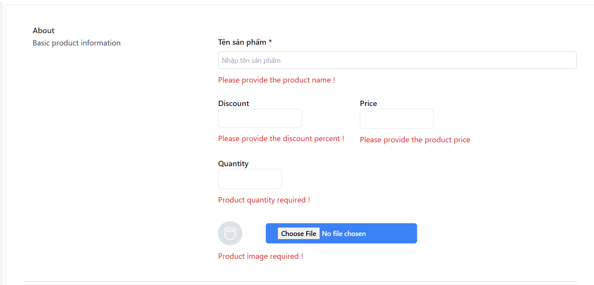
 |  |  |  |  |  | *Hình giao diện chính

Posts and Telecommunications Institute of Technology |  |  |  | Thiết kế |  |  | Tài liệu phát triển |  |  |  |  | Tên hệ thống |  |  | Electronic store |  |  | Người tạo | TQ.Long | Ngày tạo | 13/10/2023
 |  |  |  |  |  |  |  |  |  |  |  |  |  |  |  |  |  | Người cập nhật |  | Ngày cập nhật
 |  |  |  |  |  |  |  |  |  |  |  | Màn hình (ID) |  |  | Add product |  | Màn hình (Tên) | Thêm sản phẩm

 | 8. Danh sách hạng mục

 |  | [Vùng hiển thị cố định]
 |  | № | Tên hạng mục |  | Control |  |  |  |  | Nội dung hiển thị |  |  |  |  |  |  | Ý nghĩa
 |  | 1 | Tên sản phẩm |  | Input |  |  |  |  | Tên sản phẩm |  |  |  |  |  |  | Mô tả tên sản phẩm
 |  | 2 | Discount |  | Input |  |  |  |  | Giảm giá |  |  |  |  |  |  | Mô tả giảm giá cho sản phẩm
 |  | 3 | Price |  | Input |  |  |  |  | Giá gốc |  |  |  |  |  |  | Mô tả giá gốc sản phẩm
 |  | 4 | Quantity |  | Input |  |  |  |  | Số lượng sản phẩm trong kho |  |  |  |  |  |  | Mô tả số lượng sản phẩm trong kho
 |  | 5 | Category |  | Dropdown box |  |  |  |  | Danh mục sản phẩm |  |  |  |  |  |  | Danh mục của sản phẩm
 |  | 6 | Brand |  | Dropdown box |  |  |  |  | Thương hiệu |  |  |  |  |  |  | Mô tả thương hiệu cho sản phẩm
 |  | 7 | Description |  | TextArea |  |  |  |  | Mô tả sản phẩm |  |  |  |  |  |  | Mô tả nội dung cho sản phẩm
 |  | 8 | Image |  | Image |  |  |  |  | Hình ảnh mẫu |  |  |  |  |  |  | Mô tả hình ảnh được upload từ thư mục máy tính

 |  | [Vùng nhập]
 |  | № | Tên hạng mục | Loại dữ liệu | Độ dài |  |  | Bắt buộc |  |  | I/O | Control |  | Format |  | Ghi chú
 |  | 1 | Tên sản phẩm | Chuỗi chữ |  |  |  |  | Y |  | Out | Input
 |  | 2 | Discount | Số thập phân |  |  |  |  |  |  | Out | Input
 |  | 3 | Price | Số thập phân |  |  |  |  | Y |  | In/Out | Input
 |  | 4 | Quantity | Số |  |  |  |  | Y |  | In/Out | Input
 |  | 5 | Instock | Boolean |  |  |  |  |  |  | Out | Switch
 |  | 6 | Brand | Text |  |  |  |  | Y |  | In/Out | Dropdown box
 |  | 7 | Description | Chuỗi chữ | 64 |  |  |  | Y |  | In/Out | TextArea
 |  | 8 | Image | Image |  |  |  |  | Y |  | Out | Image

 |  | [Vùng nút]
 |  | № | Tên hạng mục |  | Control |  |  |  |  |  |  |  | Ghi chú
 |  | 1 | Đổi ảnh mẫu |  | Image
 |  | 2 | Huỷ |  | Button
 |  | 3 | Submit |  | Button

Posts and Telecommunications Institute of Technology |  |  |  | Thiết kế |  |  | Tài liệu phát triển |  |  |  |  | Tên hệ thống |  |  | Electronic store |  |  | Người tạo | TQ.Long | Ngày tạo | 13/10/2023
 |  |  |  |  |  |  |  |  |  |  |  |  |  |  |  |  |  | Người cập nhật |  | Ngày cập nhật
 |  |  |  |  |  |  |  |  |  |  |  | Màn hình (ID) |  |  | Add product |  | Màn hình (Tên) | Thêm sản phẩm mới

 | 9. Khái quát chức năng
 |  | (1) Hiển thị ban đầu
 |  |  | 1. Hiển thị trang ở màn hình ban đầu

 |  | (2) Chọn ảnh mẫu sản phẩm
 |  |  | 1. Nhấn vào upload button để thêm ảnh
 |  |  | 2. Chọn hình ảnh cần upload

 |  | (3) Nhập thông tin tên sản phẩm
 |  |  | 1. Nhấn vào Input text để nhập tên cho sản phẩm
 |  |  | Sau khi nhập hoàn tất hiển thị kết quả ra view

 |  | (4) Chọn thương hiệu cho sản phẩm
 |  |  | 1. Nhấn vào Dropdown box để chọn thương hiệu
 |  |  | 2. Hiển thị danh sách các thương hiệu người dùng có thể chọn
 |  |  | 3. Chọn tên thương hiệu phù hợp
 |  |  | Sau khi người dùng chọn thương hiệu sẽ hiện ra các danh mục theo thương hiệu đó

 |  | (6) Lưu sản phẩm
 |  |  | 1. Nhấn button "Submit" để thêm sản phẩm mới
 |  |  | 2. Kiểm tra thông tin ở các trường bắt buộc
 |  |  | Nếu có lỗi, thông báo lỗi tại trang thêm sản phẩm này
 |  |  | Lưu thành công thì quay lại trang quản lý sản phẩm cho admin

Posts and Telecommunications Institute of Technology |  |  |  | Thiết kế |  |  | Tài liệu phát triển |  |  |  |  | Tên hệ thống |  |  | Electronic store |  |  | Người tạo | TQ.LONG | Ngày tạo | 13/10/2023
 |  |  |  |  |  |  |  |  |  |  |  |  |  |  |  |  |  | Người cập nhật |  | Ngày cập nhật
 |  |  |  |  |  |  |  |  |  |  |  | Màn hình (ID) |  |  | Add product |  | Màn hình (Tên) | Thêm sản phẩm mới

 | 10. Xử lý chi tiết
 |  | (1) Hiển thị ban đầu
 |  |  | Xem chi tiết
 |  | (2) Thay đổi ảnh
 |  |  | Xem chi tiết
 |  | (3) Chọn thương hiệu kinh doanh
 |  |  | Xem chi tiết
 |  | (4) Chọn danh mục sản phẩm phù hợp với thương hiệu
 |  |  | Xem chi tiết
 |  | (4) Lưu sản phẩm
 |  |  | Xem chi tiết

Xử lý 10.2
Posts and Telecommunications Institute of Technology |  |  |  |  | Thiết kế | Tài liệu phát triển | Tên hệ thống | Electronic store |  | Người tạo | TQ.Long | Ngày tạo | 13/10/2023
 |  |  |  |  |  |  |  |  |  | Người cập nhật |  | Ngày cập nhật
 |  |  |  |  |  |  | Màn hình (ID) | Add product | Màn hình (Tên) | Thêm sản phẩm
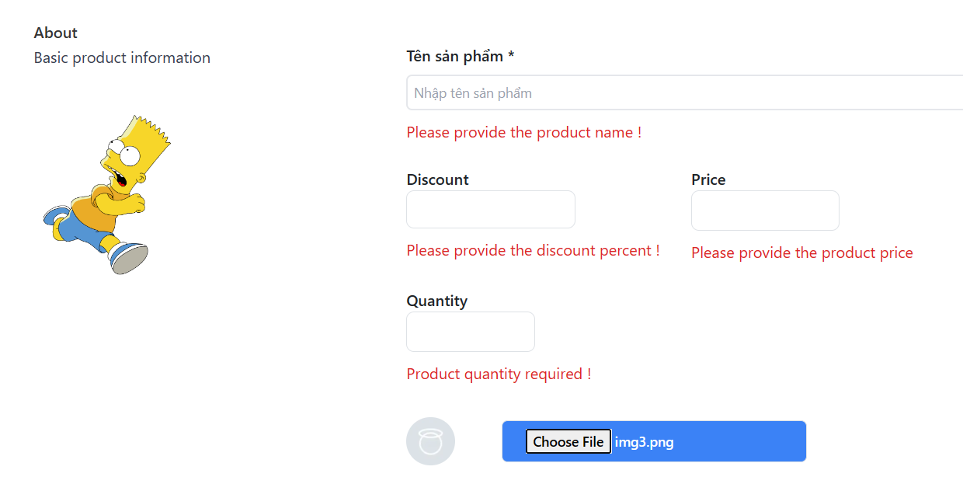
 | 10. Xử lý chi tiết
 |  | (2) Thay đổi ảnh mẫu cho sản phẩm
 |  |  | 1. Nhấn button để chọn ảnh từ thư mục
 |  |  | 2. Hiển thị dialog để người dùng chọn ảnh

 |  |  |  | Giao diện minh hoạ

 |  |  | 3. Load hình ảnh được chọn và hiển thị preview cho người dùng

Xử lý 10.3
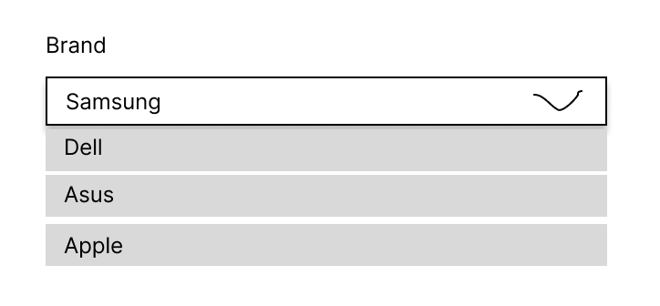
Posts and Telecommunications Institute of Technology |  |  |  |  | Thiết kế | Tài liệu phát triển | Tên hệ thống | Electronic store |  | Người tạo | TQ.Long | Ngày tạo | 13/10/2023
 |  |  |  |  |  |  |  |  |  | Người cập nhật |  | Ngày cập nhật
 |  |  |  |  |  |  | Màn hình (ID) | Add product | Màn hình (Tên) | Thêm sản phẩm

 | 10. Xử lý chi tiết
 |  | (4) Chọn thương hiệu
 |  |  | 1. Gọi api : api/v1/brands
 |  |  |  | Method: GET
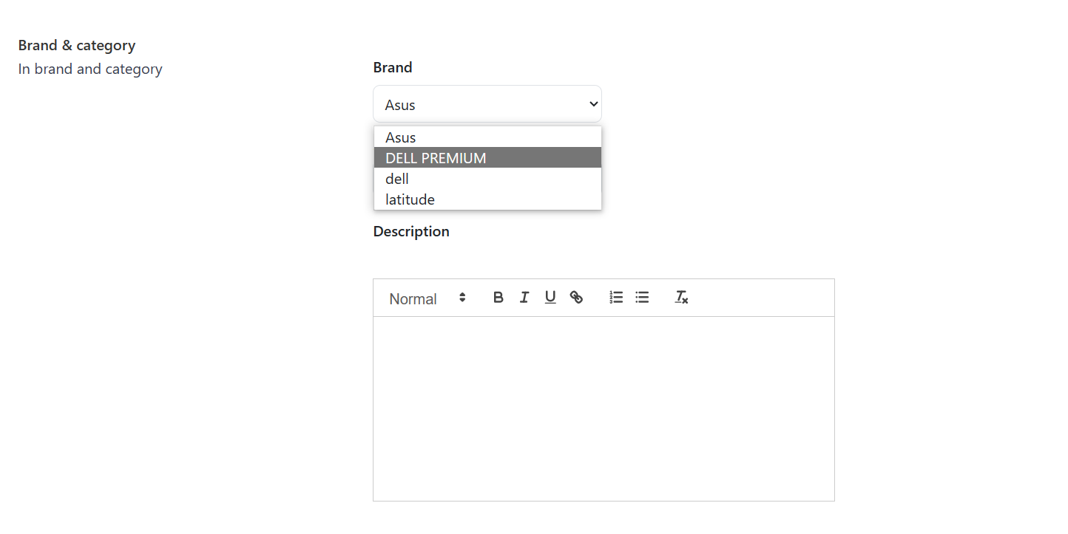

 |  |  | 2. Trả về danh sách các thương hiệu từ database và đổ lên dropdown box
 |  |  | 3. Sau khi chọn thương hiệu thì sẽ lấy các danh mục của thương hiệu tương ứng

Xử lý 10.4
Posts and Telecommunications Institute of Technology |  |  |  |  | Thiết kế | Tài liệu phát triển | Tên hệ thống | Electronic store |  | Người tạo | TQ.Long | Ngày tạo | 13/10/2023
 |  |  |  |  |  |  |  |  |  | Người cập nhật |  | Ngày cập nhật
 |  |  |  |  |  |  | Màn hình (ID) | Add product | Màn hình (Tên) | Thêm sản phẩm

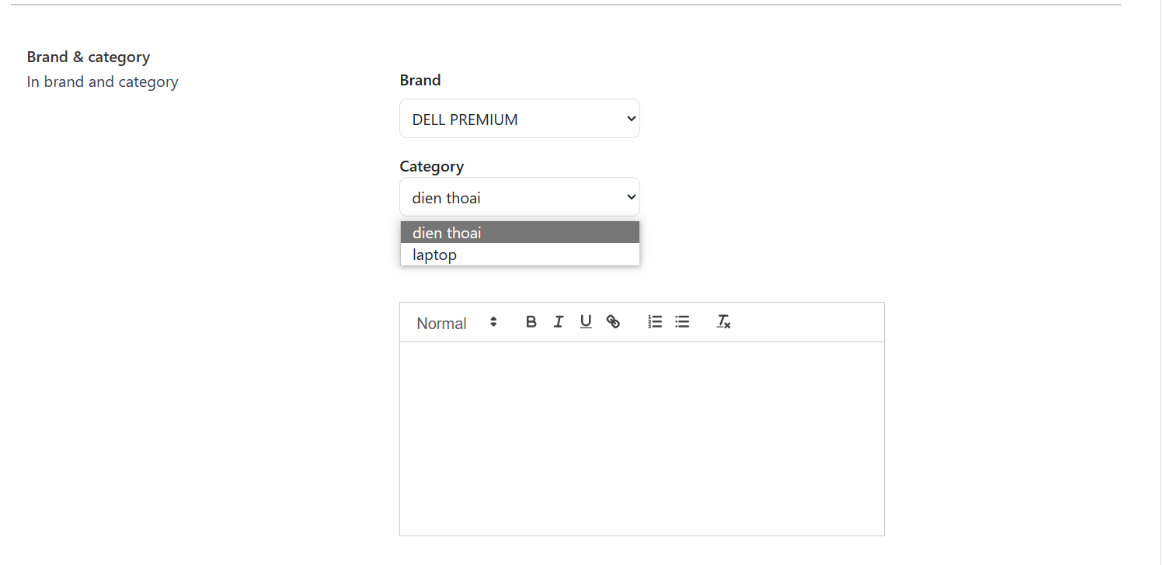
 | 10. Xử lý chi tiết
 |  | (2) Chọn danh mục kinh doanh cho sản phẩm
 |  |  | 1. Gọi API : api/v1/brands/categories/{brandId}
 |  |  | 2. Hiển thị các danh mục theo mã thương hiệu từ API

 |  |  |  | Giao diện minh hoạ

 |  |  | 3. Chọn danh mục từ danh sách ở dropdown box

Xử lý 10.5
Posts and Telecommunications Institute of Technology |  |  |  |  |  |  |  | Thiết kế |  | Tài liệu phát triển | Tên hệ thống |  | Electronic store |  |  | Người tạo | TQ.Long | Ngày tạo | 13/10/2023
 |  |  |  |  |  |  |  |  |  |  |  |  |  |  |  | Người cập nhật |  | Ngày cập nhật
 |  |  |  |  |  |  |  |  |  |  | Màn hình (ID) |  | App product | Màn hình (Tên) |  | Thêm sản phẩm mới

 | 10. Xử lý chi tiết
 |  | (6) Lưu sản phẩm
 |  |  | 1. Nhấn button "Submit" để lưu lại sản phẩm
 |  |  | 2. Xử lý check

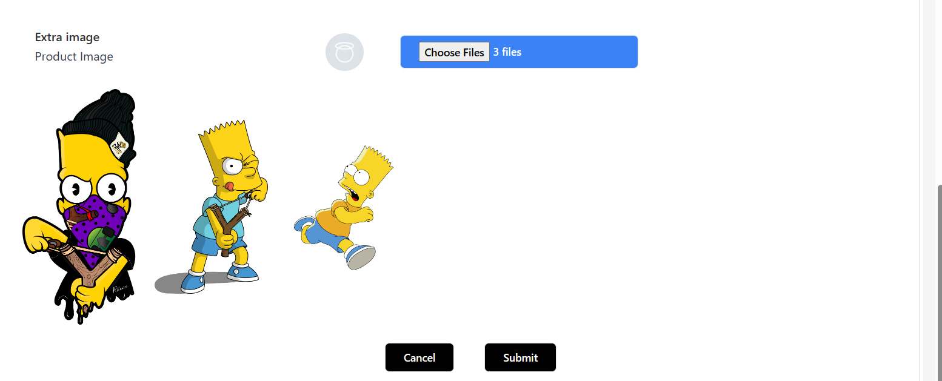

 |  |  |  | № | Tên hạng mục |  |  |  | Nội dung check |  |  |  |  |  | Message
 |  |  |  | 1 | Tên sản phẩm |  |  |  | Trường hợp chưa nhập tên sản phẩm |  |  |  |  |  | "PRODUCT_NAME_REQUIRED"
 |  |  |  | 2 | Phần trăm giảm giá |  |  |  | Phần trăm giảm giá nhỏ nhất là 0 |  |  |  |  |  | "PRODUCT_DISCOUNT_MIN"
 |  |  |  | 3 | Phần trăm giảm giá |  |  |  | Phần trăm giảm giá lớn nhất là 1 |  |  |  |  |  | "PRODUCT_DISCOUNT_MAX"
 |  |  |  | 4 | Ảnh đại diện |  |  |  | Ảnh đại diện cho sản phẩm |  |  |  |  |  | "PRODUCT_IMAGE_REQUIRED"
 |  |  |  | 5 | Ảnh bổ sung |  |  |  | Bổ sung hình ảnh cho sản phẩm |  |  |  |  |  | "PRODUCT_EXTRA_IMAGE_REQUIRED"

 |  |  | 3. Lưu dữ liệu lên database
 |  |  |  | a. Gọi api thêm sản phẩm : api/v1/products
 |  |  |  |  | *. Method: POST

 |  |  |  | b. Đối tượng request body được gửi đến endpoint

 |  |  |  |  |  | ProductDTO productDTO

 |  |  |  | Đối tượng |  |  |  |  | Truy xuất từ đối tượng body
 |  |  |  | productDTO |  |  |  |  | product.setName |  |  | productDTO.getName()
 |  |  |  |  |  |  |  |  | product.setDiscount_percent |  |  | productDTO.setDiscount
 |  |  |  |  |  |  |  |  | product.original_price |  |  | productDTO.setOriginal_Prcie
 |  |  |  |  |  |  |  |  | product.setBrand |  |  | productDTO.setBrand
 |  |  |  |  |  |  |  |  | product.setCategory |  |  | productDTO.getCategory
 |  |  |  |  |  |  |  |  | product.setDescription |  |  | productDTO.gettDescription()
 |  |  |  |  |  |  |  |  | product.isEnabled |  |  | productDTO.getIsEnabled()
 |  |  |  |  |  |  |  |  | product.inStock |  |  | productDTO.getInStock
 |  |  |  |  |  |  |  |  | product.setPrimaryImage |  |  | productDTO.getPrimaryImage

 |  |  | 4. Nếu phát sinh lỗi, thông báo tại màn hình này
 |  |  | Ngược lại, thành công thì thông báo thành công và quay trang quản lý sản phẩm

 |  |  |  | Thông báo |  |  | Trường hợp |  |  |  |  |  |  |  | Message Code
 |  |  |  | SUCCESS |  |  | Lưu thông tin thành công |  |  |  |  |  |  |  | "PRODUCT_ADD_SUCCESS"
 |  |  |  | SUCCESS |  |  | Lưu thất bại |  |  |  |  |  |  |  | "PRODUCT_ADD_FAILURE"

